Infos engagements
Championnat régional Para Athlétisme Adapté

Samedi 09 mai 2026 - Saint-Nazaire (44)
Merci de lire attentivement les informations ci-dessous qui vous serviront pour réaliser l'engagement et compléter les différents onglets

Informations engagements

Pour vous inscrire, vous trouverez différentes onglets (en bas de votre fichier) : - une fiche pour inscrire votre association - une fiche Encadrants - une fiche d'engagements sportifs par classe - une fiche d'engagement pour les relais Merci de renvoyer ce fichier dûment complété en format EXCEL à l'adresse mail ci-dessous avant le 25 avril 2026

 |  |  | Le championnat régional de Para Athlétisme Adapté est ouvert aux jeunes et aux adultes.

Le règlement sportif Para Athlétisme Adapté est consultable sur www.sportadapte.fr
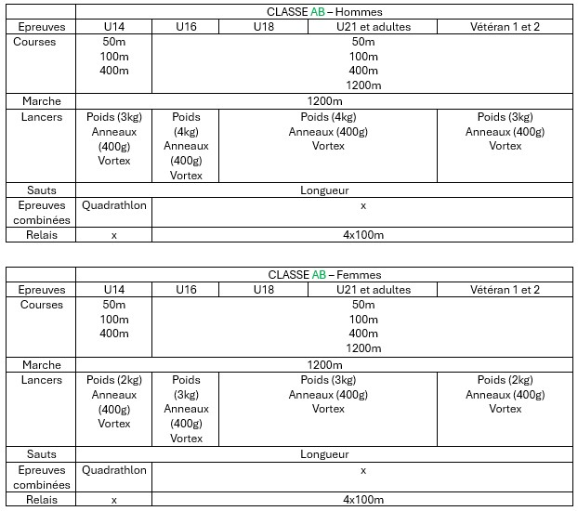
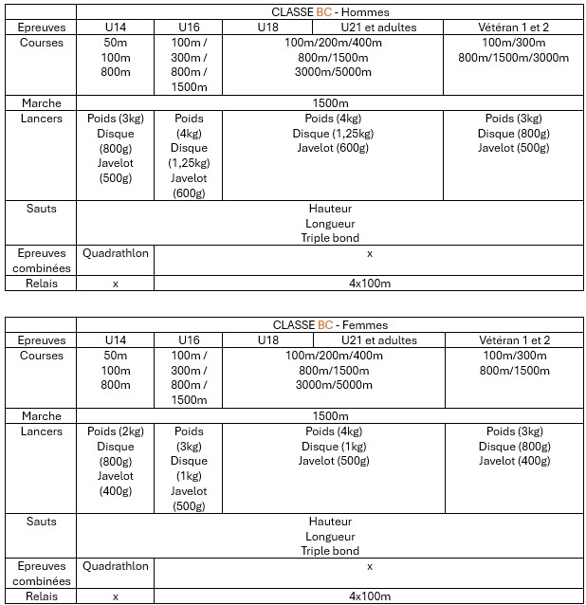
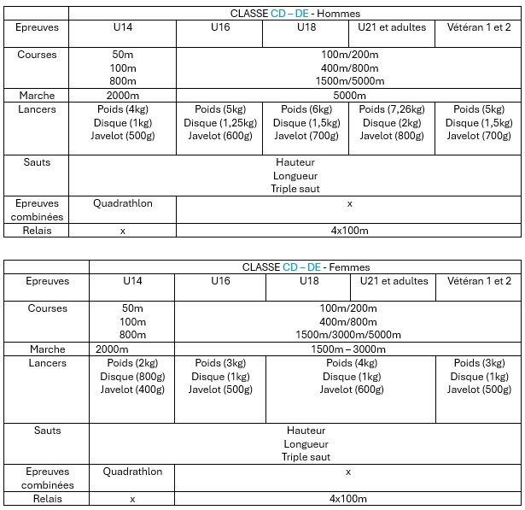
Classe : | AB | Épreuves :
 | BC
 | CD
 | DE

Catégorie : | U10F
M=homme | U10M
F=femme | U12F
 | U12M
 | U14F
 | U14M
 | U16F
 | U16M
 | U18F
 | U18M
 | U21F
 | U21M
 | SEF
 | SEM
 | VEF1
 | VEM1
 | VEF2
 | VEM2

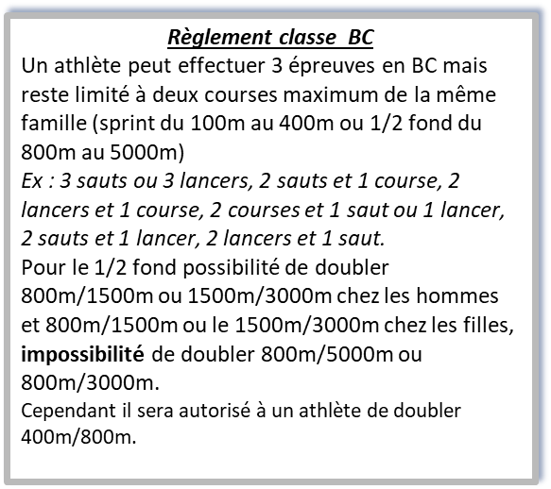

Club SA : | 44/04 - Élan |  | 44/04 - Élan Sport Adapté
 | 44/09 - ASAM |  | 44/09 - Association Sport Adapté Mindin St-Brévin
 | 44/22 - RCN |  | 44/22 - Racing Club Nantais section Sport Adapté
 | 44/46 - CJAC |  | 44/46 - Côte de Jade Athlétic Club section Sport Adapté
 | 49/17 - EM |  | 49/17 - Entente des Mauges section Sport Adapté
 | 49/29 - ESCA'L |  | 49/29 - ESCA'L Adapei 49
 | 72/06 - ASAC 72 |  | 72/06 - Association Sport Adapté Calaisien
 | 72/20 - JSA |  | 72/20 - Jeunesse Sportive d'Allonnes section Sport Adapté
 | 72/24 - LMA |  | 72/24 - Le Mans Athlétisme section Sport Adapté
 | 72/30 - USA SA |  | 72/30 - Union Sportive d'Arnage section Sport Adapté
 | 85/CD - CDSA85 |  | 85/CD - Comité sport adapté vendée
 | 44/79 - CASAC |  | 44/79 - CARQUEFOU ASSOCIATION DE SPORT ADAPTE EN CLUB
 | 44/89 - UACS |  | 44/89 UNION ATHLETIQUE DU CANTON DE SAVENAY
 | 53/03 - ASG |  | 53/03 - AS Généteil
 | 53/04 - ALASCA |  | 53/04 - Association Lavalloise d'Actions Sportives et Culturelles Adaptées
 | 85/42 - SJMVTA |  | 85/42 - Saint Jean de Monts Vendée Triathlon Athlétisme
 | 44/21 - NEC |  | 44/21 - Nantes Etudiant Club
 | 44/42 ESC |  | 44/42 - Etoile sportive coueronaise
 | 44/90 - ESCO 44 |  | 44/90 - ENTENTE SPORTIVE DES CLUBS DE L'OCEAN 44 ST NAZAIRE
 | 44/99 - PGAC |  | 44/99 - PRESQU'ILE GUERANDAISE ATHLETIC CLUB

 | Mail | competition.sportadapte.pdl@gmail.com
 | Téléphone | 06 08 95 65 33

